상품제안서
햅시 전동식 와인오프너 | 상품코드: F27549

 |  |  |  |  |  |  | 02-412-0044 | www.easy1.co.kr
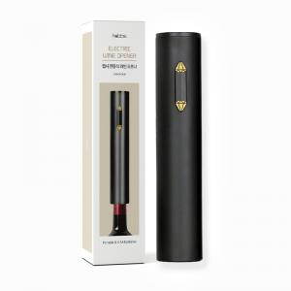

【상세/제작정보】 | 안녕하세요, 가성비 최고 햅시 와인오프너 입니다.

【인쇄/포장옵션】 | 레이저, 개별인쇄 / 시판박스

【공급단가】 | 수량 | 100~ | 300~ | 500~ | 1,000~ | 3,000~
*VAT별도 | 단가 | 8,400원 | 8,260원 | 8,050원 | 7,910원 | 7,700원

【상품 URL】 | https://dev.easy1.co.kr:443/src/goods_detail.php?gdno=27549

